상품제안서
339L-국산모던사각손거울(대) 제작 | 상품코드: F16310

 |  |  |  |  |  |  | 02-412-0044 | www.easy1.co.kr
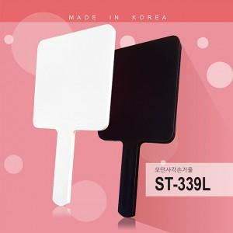

【상세/제작정보】

【인쇄/포장옵션】 | 실크, 풀칼라 / 포장불가능

【공급단가】 | 수량 | 300~ | 500~ | 1,000~ | 3,000~ | 5,000~
*VAT별도 | 화이트 | 2,250원 | 2,210원 | 2,160원 | 2,100원 | 2,070원
 | 블랙(무광코팅) | 3,000원 | 2,950원 | 2,880원 | 2,800원 | 2,760원

【상품 URL】 | https://dev.easy1.co.kr:443/src/goods_detail.php?gdno=16310

